Origen y Aplicación de recursos
CONSEJO NACIONAL PARA INVESTIGACIONES CIENTÍFICAS Y TECNOLÓGICAS
MODIFICACIÓN PRESUPUESTARIA 02-2020
DETALLE DE ORIGEN Y APLICACION DE RECURSOS
En millones de colones

 | ORIGEN DE LOS RECURSOS |  |  |  | APLICACIÓN DE RECURSOS
 | SUBPARTIDAS | FF | MONTO |  | SUBPARTIDAS | FF | MONTO

Programa 1 |  |  |  | Programa 1
0.01.01 | Sueldo para cargos fijos | 001 (Ley 5048) | 5.50 | 6.03.99 | Otras prestaciones | 001 (Ley 5048) | 6.50
0.03.02 | Restricción al ejercicio liberal de la profesión | 001 (Ley 5048) | 1.00

Programa 2 |  |  |  | Programa 2
0.01.01 | Sueldo para cargos fijos | 001 (Ley 5048) | 3.25 | 6.03.99 | Otras prestaciones | 001 (Ley 5048) | 6.25
0.03.01 | Retribución por años servidos | 001 (Ley 5048) | 1.00
0.03.02 | Restricción al ejercicio liberal de la profesión | 001 (Ley 5048) | 2.00

 | TOTAL |  | 12.75 |  |  |  | 12.75

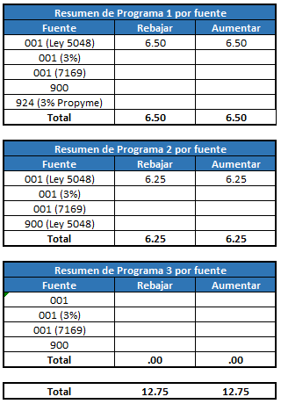

 |  |  |  |  |  |  |  | Resumen de Programa 1 por fuente
 |  |  |  |  |  |  |  | Fuente | Rebajar | Aumentar
 |  |  |  |  |  |  |  | 001 (Ley 5048) | 6.50 | 6.50
 |  |  |  |  |  |  |  | 001 (3%)
 |  |  |  |  |  |  |  | 001 (7169)
 |  |  |  |  |  |  |  | 900
 |  |  |  |  |  |  |  | 924 (3% Propyme)
 |  |  |  |  |  |  |  | Total | 6.50 | 6.50

 |  |  |  |  |  |  |  | Resumen de Programa 2 por fuente
 |  |  |  |  |  |  |  | Fuente | Rebajar | Aumentar
 |  |  |  |  |  |  |  | 001 (Ley 5048) | 6.25 | 6.25
 |  |  |  |  |  |  |  | 001 (3%)
 |  |  |  |  |  |  |  | 001 (7169)
 |  |  |  |  |  |  |  | 900 (Ley 5048)
 |  |  |  |  |  |  |  | Total | 6.25 | 6.25

 |  |  |  |  |  |  |  | Resumen de Programa 3 por fuente
 |  |  |  |  |  |  |  | Fuente | Rebajar | Aumentar
 |  |  |  |  |  |  |  | 001
 |  |  |  |  |  |  |  | 001 (3%)
 |  |  |  |  |  |  |  | 001 (7169)
 |  |  |  |  |  |  |  | 900
 |  |  |  |  |  |  |  | Total | 0.00 | 0.00

 |  |  |  |  |  |  |  | Total | 12.75 | 12.75

